Eficacia de las capacitaciones
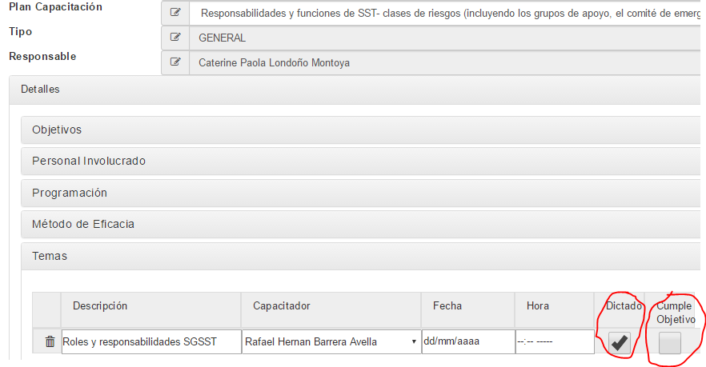
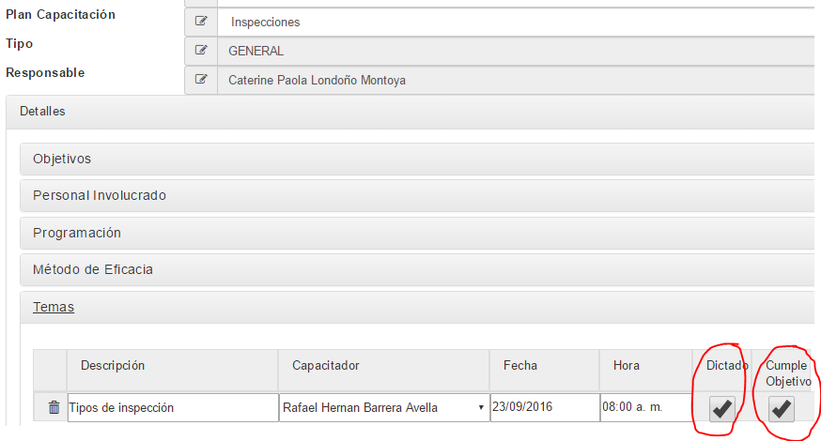

(Suma total de temas de las actas de capacitación que tienen el chulito de "Cumple objetivo" / Total de temas que tienen el chulito de "Dictada") * 100%

Cumplimiento plan de w anual
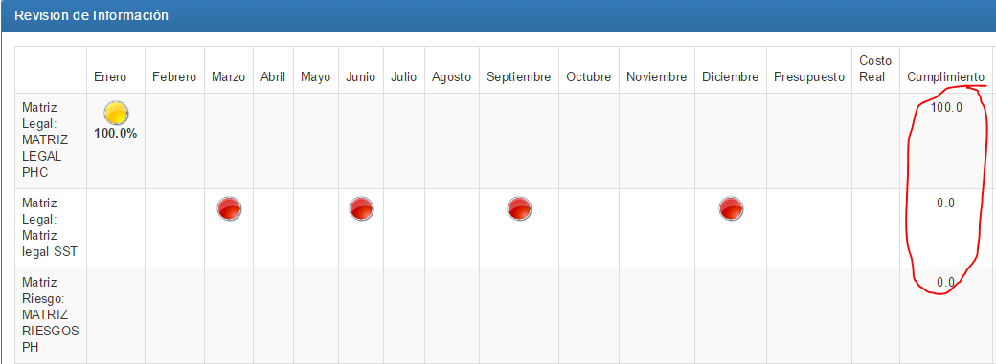

Se saca el promedio de los resultados de esta casilla de cumplimiento (de todas las actividades del plan de trabajo)
Promedio= | 14.285714286

Cumplimiento presupuesto
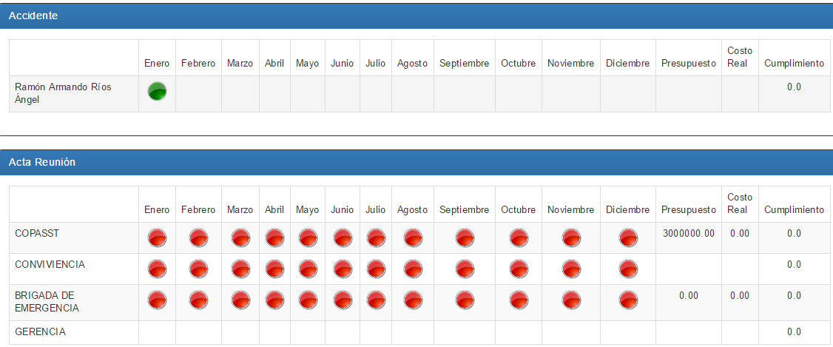

 | = ( SUMA COSTO REAL DE TODAS LAS ACTIVIDADES DEL PLAN DE TRABAJO / SUMA PRESUPUESTOS DE TODAS LAS ACTIVIDADES DEL PLAN DE TRABAJO) * 100%

* En esta parte hay que hacer ajustes porque no se ha definido bien como se extrae la información para estos campos, para que sea información útil para el usuario

Indice de lesiones incapacitant
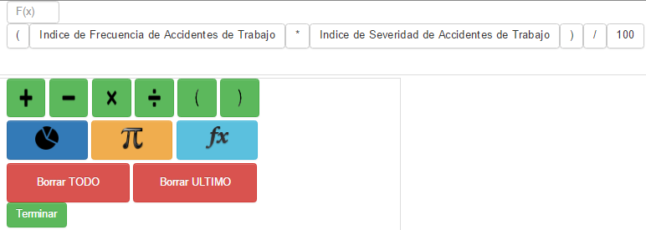

Ausentismo por enfermedad labor
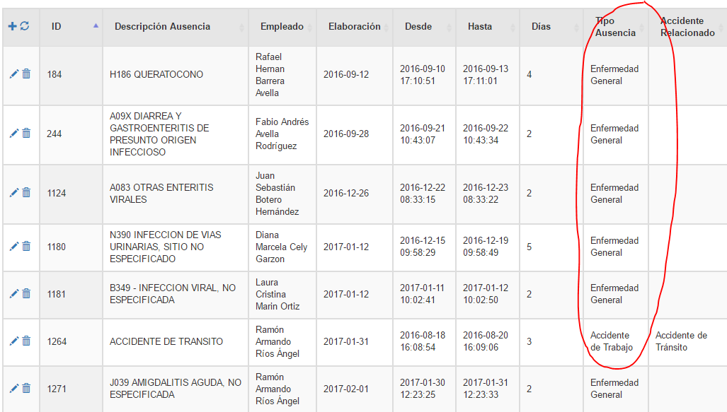

=(CONTAR LOS AUSENTISMOS CUYO TIPO SEA "ENFERMEDAD LABORAL" / 240)*100

Tasa prevalencia enf gral
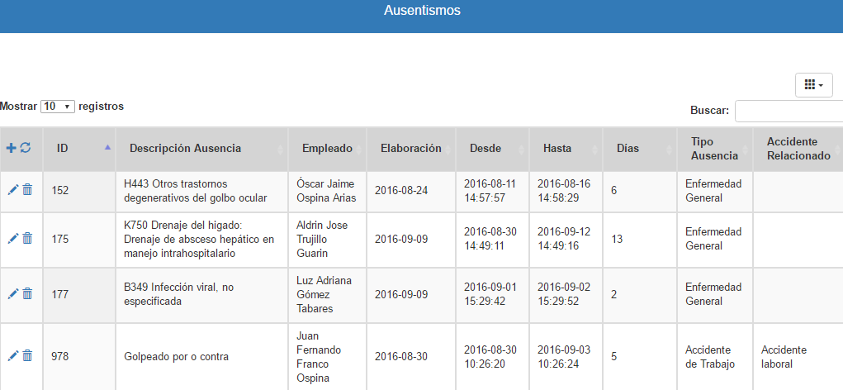

El indicador sería:

(3 / # empleados activos de la empresa (de terceros, tipo empleado, activo)) * 100%

Mejoras implementadas inspeccio
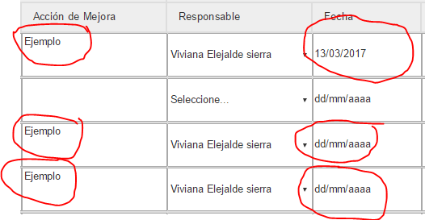
DEL MÓDULO DE INSPECCIONES
=((CONTAR LAS FECHAS REGISTRADAS)/ (CONTAR LAS ACCIONES DE MEJORA))*100%

=1/3 | 33%

